Totalt
Produkter | Utseende i rå form | Mörhet | Saftighet | Smak | Potential
 | Skala 1 -10 x 1 | Skala 1 - 10 x 1 | Skala 1 - 10 x 1 | Skala 1- 10 x 2 | 35-50 poäng = Potentiell Exceptionell råvara
 |  |  |  |  | 30-34 = Utmärkt råvarukvalité
 |  |  |  |  | 25-29 = Hög råvarukvalité
 |  |  |  |  | 20-24 = Standard råvara

1. Scan Butik | 5.67 | 5.89 | 5.94 | 10.67 | 28.17
2. Tacka Dalapälsfår 6 år | 5.33 | 4.78 | 4.72 | 11.56 | 26.39
3. Dorset/Pälsfår Lammbagge | 5.94 | 6.06 | 5.50 | 11.56 | 29.06
4. Sv Lantras/Finull Lamm 7 mån | 4.94 | 6.72 | 6.28 | 11.67 | 29.61
5. Sv Lantras/Finull Tacka 6 år | 8.11 | 7.00 | 6.67 | 12.56 | 34.33
6. Walliska Svartnos Tacka 5 år | 7.44 | 6.56 | 6.67 | 13.33 | 34.00
7. Walliska Svartnos Bagge 2 år | 6.89 | 4.61 | 4.83 | 11.67 | 28.00

1. medelvärde = summan av alla värden/ antal värden

Ackumulerade värden
 | utseende rå form | Mörhet | Saftighet | Potential | Saftighet | Smak
1. | 5.67 | 5.89 | 5.94 | 28.17 | 1 | 10.67
2. | 5.33 | 4.78 | 4.72 | 26.39 |  | 11.56
3. | 5.94 | 6.06 | 5.50 | 29.06 |  | 11.56
4. | 4.94 | 6.72 | 6.28 | 29.61 |  | 11.67
5. | 8.11 | 7.00 | 6.67 | 34.33 |  | 12.56
6. | 7.44 | 6.56 | 6.67 | 34.00 |  | 13.33
7. | 6.89 | 4.61 | 4.83 | 28.00 |  | 11.67
8. | 0.00 | 0.00 | 0.00 | 0.00 |  | 0.00
9 | 0.00 | 0.00 | 0.00 |  |  | 0.00
10 | 0.00 | 0.00 | 0.00

 | utseende rå form | Mörhet | Saftighet | Smak | Potential
1. | 5.67 | 5.89 | 5.94 | 10.67 | 28.17
2. | 5.33 | 4.78 | 4.72 | 11.56 | 26.39
3. | 5.94 | 6.06 | 5.50 | 11.56 | 29.06
4. | 4.94 | 6.72 | 6.28 | 11.67 | 29.61
5. | 8.11 | 7.00 | 6.67 | 12.56 | 34.33
6. | 7.44 | 6.56 | 6.67 | 13.33 | 34.00
7. | 6.89 | 4.61 | 4.83 | 11.67 | 28.00
8. | 0.00 | 0.00 | 0.00 | 0.00 | 0.00
9 | 0.00 | 0.00 | 0.00 | 0.00 | 0.00
10 | #REF! | #REF! | #REF! | #REF! | #REF!

1
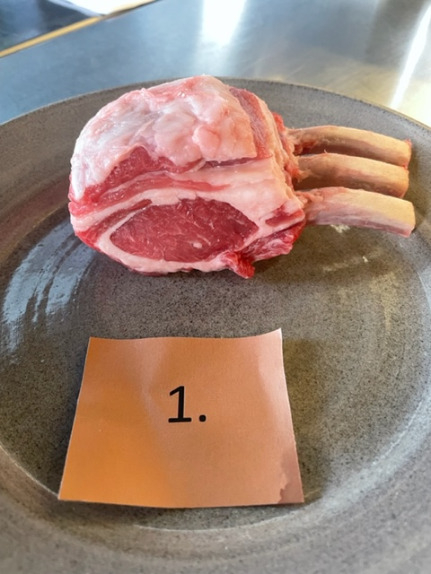

Nummer: | 1 |  |  |  | KOCKARNAS KOMMENTARER:
Producent: | Scan |  |  |  | Utseende i rå form:
Plats: | Styckmästarens Utvalda |  |  |  | Vitt fett, liten kappa, djupt rosa färg, lätt fuktig, vaccad/fryst?
Ras: |  |  |  |  | Liten marmorering, örtig doft, låg doft
Levnadsätt:
Foder:
Ålder: |  |  |  |  | Mörhet:
Kön: |  |  |  |  | Lätt tuggig fluffig
Slakteri: |  |  |  |  | Nästan inget motstånd
Slaktdatum: |  |  |  |  | Saftighet:
Slaktvikt: |  |  |  |  | Korta fibrer, aningen mjuk, bra munkänsla
Formklass: |  |  |  |  | Små fibrer
Fettklass: |  |  |  |  | Smak:
Nedkylning: |  |  |  |  | Milda smaker, viss metallisk
Hängning hel/halv: |  |  |  |  | Smaken försvinner snabbt
Nedskärning detalj: |  |  |  |  | Gillar mildheten om man ska äta mycket, god smak på kappan, ungt djur?
Hängmörning: |  |  |  |  | Hö rostade nötter, syrligt, metalliskt, majs, popcorn, kort smak
Förpackning |  |  |  |  | Lite gräddig ton, vita champinjoner
Levererat: | Inköpt på Hemköp
 | Referens

Antal kockar: | 9

Kockar | UTSEENDE | MÖRHET | SAFTIGHET | SMAK | Potential
 | Skala 1-10 | Skala 1 - 10 | Skala 1-10 | Skala 1 - 10 | 35-50 poäng = Exceptionell råvara
 | x 1 | x 1 |  | x 2 | 30-34 = Utmärkt råvarukvalité
 |  |  |  |  | 25-29 = Hög råvarukvalité |  |  |  | Utseende | Mörhet | Saftighet | Smak | Total
 |  |  |  |  | 20-24 = Standard råvara |  |  | Kock 1 | 6.5 | 7.5 | 7 | 5.5
Kock 1 | 6.5 | 7.5 | 7 | 5.5 |  |  |  | Kock 2 | 4.5 | 7 | 5 | 4
Kock 2 | 4.5 | 7 | 5 | 4 |  |  |  | Kock 3 | 5 | 4 | 6 | 5
Kock 3 | 5 | 4 | 6 | 5 |  |  |  | Kock 4 | 5.5 | 6.5 | 7.5 | 6.5
Kock 4 | 5.5 | 6.5 | 7.5 | 6.5 |  | 8 | 7 | 8 | 5.5 | 5.5 | 5.5 | 5
Kock 5 | 5.5 | 5.5 | 5.5 | 5 |  |  |  | Kock 6 | 5 | 4.5 | 5 | 4.5
Kock 6 | 5 | 4.5 | 5 | 4.5 |  |  |  | Kock 7 | 6.5 | 7 | 7 | 6.5
Kock 7 | 6.5 | 7 | 7 | 6.5 |  |  |  | Kock 8 | 6 | 5 | 5.5 | 6
Kock 8 | 6 | 5 | 5.5 | 6 |  |  |  | Kock 9 | 6.5 | 6 | 5 | 5
Kock 9 | 6.5 | 6 | 5 | 5 |  |  |  | 0 | 0 | 0 | 0 | 0
 |  |  |  |  |  |  |  | 0 | 0 | 0 | 0 | 0
 |  |  |  |  |  |  |  | Kock 12 | 0 | 0 | 0 | 0
 |  |  |  |  |  |  |  | Kock 13 | 0 | 0 | 0 | 0
 |  |  |  |  |  |  |  | Kock 14 | 0 | 0 | 0 | 0
 |  |  |  |  |  |  |  | Kock 15 | 0 | 0 | 0 | 0
 |  |  |  |  |  |  |  | Kock 16 | 0 | 0 | 0 | 0
 |  |  |  |  |  |  |  | Kock 17 | 0 | 0 | 0 | 0
 |  |  |  |  |  |  |  | Kock 18 | 0 | 0 | 0 | 0
 |  |  |  |  |  |  |  | Kock 19 | 0 | 0 | 0 | 0
 |  |  |  |  |  |  |  | Kock 20 | #REF! | #REF! | #REF! | #REF!
summa | 51 | 53 | 53.5 | 96 | 28.17
potential | 5.67 | 5.89 | 5.94 | 10.67 | 28.17

2
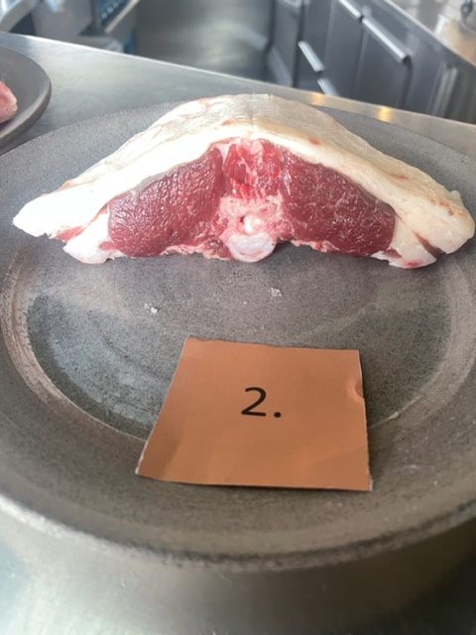

Nummer: | 2 |  |  |  | KOCKARNAS KOMMENTARER:
Producent: | Anders Gravsjö |  |  |  | Utseende i rå form:
Plats: | Rättvik |  |  |  | Mjuk i konsistensen, mörkrödbrun färg, liten kappa
Ras: | Dalapälsfår |  |  |  | Nästan ingen marmorering
Levnadsätt: | Lösdrift, ängshö, ängmark |  |  |  | Mild oxidering, lite benflisor
Foder: | Standard kraftfoder under o innan lammning
Ålder: | 6 år |  |  |  | Mörhet:
Kön: | Tacka |  |  |  | Viss tuggighet, anings stum
Slakteri: |  |  |  |  | Lite som att äta älg
Slaktdatum: | 1/11 2022 |  |  |  | Saftighet:
Slaktvikt: |  |  |  |  | Tuffa fibrer, lätt smältande fett,
Formklass: |  |  |  |  | Låg saftighet, försvinner fort
Fettklass: |  |  |  |  | Smak:
Nedkylning: |  |  |  |  | Viss nötighet, lång smak, viss metall, smörigt, lång lammsmak
Hängning hel/halv: | Helkropp 1 vecka |  |  |  | Supergott fett, rostat popcorn, köttsmaken är lite järn o lång
Nedskärning detalj: | 7 dagar efter slakrt
Hängmörning: | Nej
Förpackning | Vaccat fryst
Levererat: | 2023-08-05

Antal kockar: | 9

Kockar | UTSEENDE | MÖRHET | SAFTIGHET | SMAK | Potential
 | Skala 1-10 | Skala 1 - 10 | Skala 1-10 | Skala 1 - 10 | 35-50 poäng = Exceptionell råvara
 | x 1 | x 1 |  | x 2 | 30-34 = Utmärkt råvarukvalité
 |  |  |  |  | 25-29 = Hög råvarukvalité |  | Utseende | Mörhet | Saftighet | Smak | Total
 |  |  |  |  | 20-24 = Standard råvara | Kock 1 | 5.5 | 3.5 | 4 | 5
Kock 1 | 5.5 | 3.5 | 4 | 5 |  | Kock 2 | 5 | 5 | 5 | 4
Kock 2 | 5 | 5 | 5 | 4 |  | Kock 3 | 7 | 6.5 | 7 | 8.5
Kock 3 | 7 | 6.5 | 7 | 8.5 |  | Kock 4 | 6 | 5 | 4.5 | 8
Kock 4 | 6 | 5 | 4.5 | 8 |  | Kock 5 | 6 | 6 | 5 | 5.5
Kock 5 | 6 | 6 | 5 | 5.5 |  | Kock 6 | 5 | 4 | 3 | 4.5
Kock 6 | 5 | 4 | 3 | 4.5 |  | Kock 7 | 4.5 | 4.5 | 5 | 5.5
Kock 7 | 4.5 | 4.5 | 5 | 5.5 |  | Kock 8 | 4 | 4.5 | 4.5 | 6
Kock 8 | 4 | 4.5 | 4.5 | 6 |  | Kock 9 | 5 | 4 | 4.5 | 5
Kock 9 | 5 | 4 | 4.5 | 5 |  | 0 | 0 | 0 | 0 | 0
 |  |  |  |  |  | 0 | 0 | 0 | 0 | 0
 |  |  |  |  |  | Kock 12 | 0 | 0 | 0 | 0
 |  |  |  |  |  | Kock 13 | 0 | 0 | 0 | 0
 |  |  |  |  |  | Kock 14 | 0 | 0 | 0 | 0
 |  |  |  |  |  | Kock 15 | 0 | 0 | 0 | 0
 |  |  |  |  |  | Kock 16 | 0 | 0 | 0 | 0
 |  |  |  |  |  | Kock 17 | 0 | 0 | 0 | 0
 |  |  |  |  |  | Kock 18 | 0 | 0 | 0 | 0
 |  |  |  |  |  | Kock 19 | 0 | 0 | 0 | 0
 |  |  |  |  |  | Kock 20 | #REF! | #REF! | #REF! | #REF!
summa | 48 | 43 | 42.5 | 104 | 26.39
potential | 5.33 | 4.78 | 4.72 | 11.56 | 26.39

3
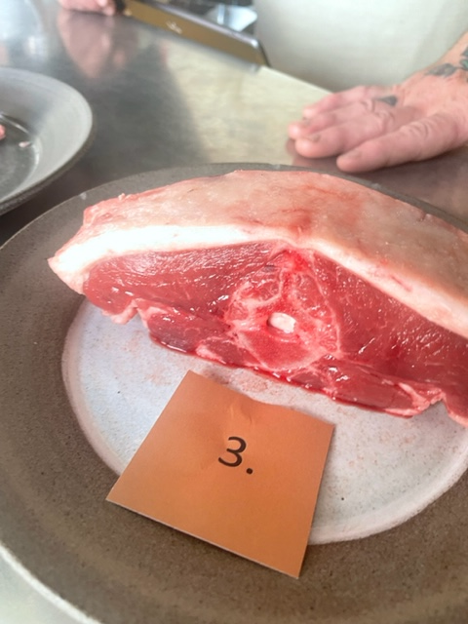

Nummer: | 3
Producent: | Mäjsta Lamm |  |  |  | KOCKARNAS KOMMENTARER:
Plats: | Glanshammar Närke |  |  |  | Utseende i rå form:
Ras: | Pälsfår/ Dorset |  |  |  | Mild marmorering, våt,
Levnadsätt: | Stall född, Naturbete till 15/7, Vallbete efter |  |  |  | Hård fettkappa, mörkt kött
Foder: | Stall Ensilage o drav, Naturbete Ängsbete
Ålder: | 8 månader
Kön: | Bagge |  |  |  | Mörhet:
Slakteri: | Scan Linköping |  |  |  | Mör med långt tugg
Slaktdatum: | 20/11 2022
Slaktvikt: | 23 kg |  |  |  | Saftighet:
Formklass: | U- |  |  |  | Grynig, medellång saftighet, homogen
Fettklass: | 3+ |  |  |  | Grova fibrer med tuff sena mellan kött o fett
Nedkylning: |  |  |  |  | Smak:
Hängning hel/halv: | Helkropp 4 dag, +6° |  |  |  | Kort mild omogen, viss örtighet, mejeri
Nedskärning detalj: | 24/11 23 |  |  |  | Känns som tufft stekt, hö, stall
Hängmörning: | - |  |  |  | Smakar inte så mycket lamm
Förpackning | Vaccat fryst |  |  |  | Svårt att sätta ord på smakerna
Levererat: |  |  |  |  | Viss beska av maskros och orostat kaffe

Antal kockar: | 9

Kockar | UTSEENDE | MÖRHET | SAFTIGHET | SMAK | Potential
 | Skala 1-10 | Skala 1 - 10 | Skala 1-10 | Skala 1 - 10 | 35-50 poäng = Exceptionell råvara
 | x 1 | x 1 |  | x 2 | 30-34 = Utmärkt råvarukvalité
 |  |  |  |  | 25-29 = Hög råvarukvalité |  | Utseende | Mörhet | Saftighet | Smak | Total
 |  |  |  |  | 20-24 = Standard råvara | Kock 1 | 5 | 6 | 4.5 | 6.5
Kock 1 | 5 | 6 | 4.5 | 6.5 |  | Kock 2 | 6 | 5 | 4 | 4
Kock 2 | 6 | 5 | 4 | 4 |  | Kock 3 | 5.5 | 8 | 4.5 | 4
Kock 3 | 5.5 | 8 | 4.5 | 4 |  | Kock 4 | 7.5 | 6 | 5 | 7
Kock 4 | 7.5 | 6 | 5 | 7 |  | Kock 5 | 6 | 4 | 6.5 | 6.5
Kock 5 | 6 | 4 | 6.5 | 6.5 |  | Kock 6 | 6 | 5 | 6 | 4
Kock 6 | 6 | 5 | 6 | 4 |  | Kock 7 | 5.5 | 7 | 6 | 6.5
Kock 7 | 5.5 | 7 | 6 | 6.5 |  | Kock 8 | 6.5 | 7 | 6.5 | 7
Kock 8 | 6.5 | 7 | 6.5 | 7 |  | Kock 9 | 5.5 | 6.5 | 6.5 | 6.5
Kock 9 | 5.5 | 6.5 | 6.5 | 6.5 |  | 0 | 0 | 0 | 0 | 0
 |  |  |  |  |  | 0 | 0 | 0 | 0 | 0
 |  |  |  |  |  | Kock 12 | 0 | 0 | 0 | 0
 |  |  |  |  |  | Kock 13 | 0 | 0 | 0 | 0
 |  |  |  |  |  | Kock 14 | 0 | 0 | 0 | 0
 |  |  |  |  |  | Kock 15 | 0 | 0 | 0 | 0
 |  |  |  |  |  | Kock 16 | 0 | 0 | 0 | 0
 |  |  |  |  |  | Kock 17 | 0 | 0 | 0 | 0
 |  |  |  |  |  | Kock 18 | 0 | 0 | 0 | 0
 |  |  |  |  |  | Kock 19 | 0 | 0 | 0 | 0
 |  |  |  |  |  | Kock 20 | #REF! | #REF! | #REF! | #REF!
summa | 53.5 | 54.5 | 49.5 | 104 | 29.06
potential | 5.94 | 6.06 | 5.50 | 11.56 | 29.06

4
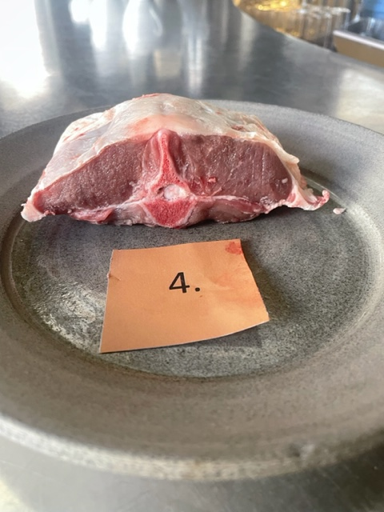

Nummer: | 4. |  |  | KOCKARNAS KOMMENTARER:
Producent: | Rättviksskoljordbruk |  |  | Utseende i rå form:
Plats: | Rätviks Prostgård 1:18 |  |  | Brungråröd färg på kött, fast kött, mild doft
Ras: | Svensk Lantras/Finull |  |  | Ingen marmorering, liten fettkappa mer bara hinnan kvar
Levnadsätt: | Bete maj-okt, Nov-apr utedrift ligghall |  |  | Ser torr ut
Ålder: | 7 månader |  |  | Mörhet:
Kön: | Tacklamm |  |  | Otroligt lite motståpnd
Slakteri: | Siljanschark |  |  | mycket mör, len
Slaktdatum: | 3/5 2023 |  |  | Saftighet:
Slaktvikt: | 11,8 kg |  |  | Saftigheten försvann snabbt, saknar fettet
Formklass: | O |  |  | Lite fett, mycket fibrer mjäll saftighet
Fettklass: | 2- |  |  | Smak:
Nedkylning: | 4+ |  |  | Kort smak viss nötighet,
Hängning hel/halv: | Halvkropp |  |  | Köttig smak, intensiv men mild?
Nedskärning detalj: | 5/5 2023 |  |  | Mild viss mineral
Hängmörning: | 3 dagar
Förpackning | Slaktarpapper
Levererat: | 8/5 2023
 | (Flaskmatat i början)

Antal kockar: | 9

Kockar | UTSEENDE | MÖRHET | SAFTIGHET | SMAK | Potential
 | Skala 1-10 | Skala 1 - 10 | Skala 1-10 | Skala 1 - 10 | 35-50 poäng = Exceptionell råvara
 | x 1 | x 1 |  | x 2 | 30-34 = Utmärkt råvarukvalité
 |  |  |  |  | 25-29 = Hög råvarukvalité |  | Utseende | Mörhet | Saftighet | Smak | Total
 |  |  |  |  | 20-24 = Standard råvara | Kock 1 | 4 | 9 | 8 | 6.5
Kock 1 | 4 | 9 | 8 | 6.5 |  | Kock 2 | 4 | 6.5 | 5.5 | 6
Kock 2 | 4 | 6.5 | 5.5 | 6 |  | Kock 3 | 5 | 8 | 5 | 5
Kock 3 | 5 | 8 | 5 | 5 |  | Kock 4 | 5 | 7 | 6 | 4.5
Kock 4 | 5 | 7 | 6 | 4.5 |  | Kock 5 | 6.5 | 7 | 7 | 7
Kock 5 | 6.5 | 7 | 7 | 7 |  | Kock 6 | 5.5 | 6 | 7.5 | 6.5
Kock 6 | 5.5 | 6 | 7.5 | 6.5 |  | Kock 7 | 4.5 | 4.5 | 4.5 | 4
Kock 7 | 4.5 | 4.5 | 4.5 | 4 |  | Kock 8 | 5 | 7 | 7 | 7
Kock 8 | 5 | 7 | 7 | 7 |  | Kock 9 | 5 | 5.5 | 6 | 6
Kock 9 | 5 | 5.5 | 6 | 6 |  | 0 | 0 | 0 | 0 | 0
 |  |  |  |  |  | 0 | 0 | 0 | 0 | 0
 |  |  |  |  |  | Kock 12 | 0 | 0 | 0 | 0
 |  |  |  |  |  | Kock 13 | 0 | 0 | 0 | 0
 |  |  |  |  |  | Kock 14 | 0 | 0 | 0 | 0
 |  |  |  |  |  | Kock 15 | 0 | 0 | 0 | 0
 |  |  |  |  |  | Kock 16 | 0 | 0 | 0 | 0
 |  |  |  |  |  | Kock 17 | 0 | 0 | 0 | 0
 |  |  |  |  |  | Kock 18 | 0 | 0 | 0 | 0
 |  |  |  |  |  | Kock 19 | 0 | 0 | 0 | 0
 |  |  |  |  |  | Kock 20 | #REF! | #REF! | #REF! | #REF!
summa | 44.5 | 60.5 | 56.5 | 105 | 29.61
potential | 4.94 | 6.72 | 6.28 | 11.67 | 29.61

5
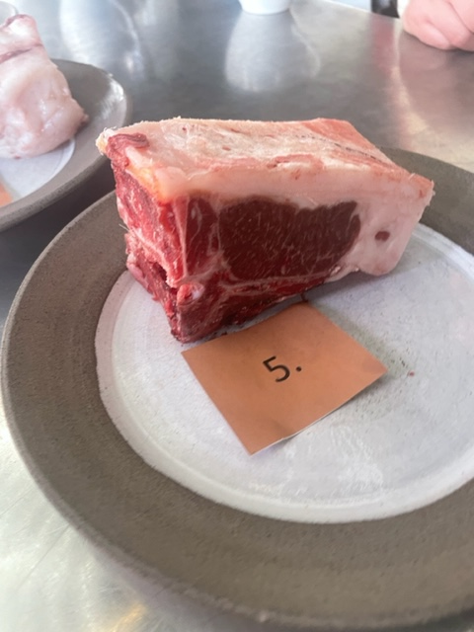

Nummer: | 5. |  |  | KOCKARNAS KOMMENTARER:
Producent: | Rättviksskoljordbruk |  |  | Utseende i rå form:
Plats: | Rätviks Prostgård 1:18 |  |  | Hårt fast fett med mild doft och medelfast kött
Ras: | Svensk Lantras/Finull |  |  | Mycket tjock och fin kappa
Levnadsätt: | Bete maj-okt, Nov-apr utedrift ligghall |  |  | Mycket fin marmorering
Ålder: | 6 år |  |  | Fin styckning med viss förbättrings möjlighet
Kön: | Tacka |  |  | Mörhet:
Slakteri: | Siljanschark |  |  | Aningens hård mörhet
Slaktdatum: | 3/5 2023 |  |  | Några senor som inte var så möra
Slaktvikt: | 41,7 kg |  |  | Saftighet:
Formklass: | R |  |  | Fibrig och aningens smulig mycket men kort saftighet
Fettklass: | 4+ |  |  | Sjukt hög saftighet med stora fibrer och tuff sena med en mjäll fettkappa
Nedkylning: | 4+ |  |  | Smak:
Hängning hel/halv: | Halvkropp |  |  | Hängd fettsmak, kort men intensiv bra balans med fett/kött
Nedskärning detalj: | 5/5 2023 |  |  | Kunde vilat längre?
Hängmörning: | 3 dagar |  |  | Fettet har fin smak, smör, lammtoner, viss syra, grädde, ngt järn,
Förpackning | Slaktarpapper |  |  | Djupt animaliskt, men köttet är milt, bovete, korn, kantareller, hasselnöt
Levererat: | 8/5 2023 |  |  | Kan hänga mer?

Antal kockar: | 9

Kockar | UTSEENDE | MÖRHET | SAFTIGHET | SMAK | Potential
 | Skala 1-10 | Skala 1 - 10 | Skala 1-10 | Skala 1 - 10 | 35-50 poäng = Exceptionell råvara
 | x 1 | x 1 |  | x 2 | 30-34 = Utmärkt råvarukvalité
 |  |  |  |  | 25-29 = Hög råvarukvalité |  | Utseende | Mörhet | Saftighet | Smak | Total
 |  |  |  |  | 20-24 = Standard råvara | Kock 1 | 8.5 | 7.5 | 6 | 5.5
Kock 1 | 8.5 | 7.5 | 6 | 5.5 |  | Kock 2 | 8 | 6 | 5.5 | 5.5
Kock 2 | 8 | 6 | 5.5 | 5.5 |  | Kock 3 | 9 | 9 | 8.5 | 8.5
Kock 3 | 9 | 9 | 8.5 | 8.5 |  | Kock 4 | 9 | 8 | 6 | 5.5
Kock 4 | 9 | 8 | 6 | 5.5 |  | Kock 5 | 8 | 7 | 7 | 6
Kock 5 | 8 | 7 | 7 | 6 |  | Kock 6 | #REF! | 7 | 8 | 6
Kock 6 | 7.5 | 7 | 8 | 6 |  | Kock 7 | 7.5 | 5 | 6 | 6.5
Kock 7 | 8 | 5 | 6 | 6.5 |  | Kock 8 | 8 | 6.5 | 7 | 7
Kock 8 | 8 | 6.5 | 7 | 7 |  | Kock 9 | 7 | 7 | 6 | 6
Kock 9 | 7 | 7 | 6 | 6 |  | 0 | 0 | 0 | 0 | 0
 |  |  |  |  |  | 0 | 0 | 0 | 0 | 0
 |  |  |  |  |  | Kock 12 | 0 | 0 | 0 | 0
 |  |  |  |  |  | Kock 13 | 0 | 0 | 0 | 0
 |  |  |  |  |  | Kock 14 | 0 | 0 | 0 | 0
 |  |  |  |  |  | Kock 15 | 0 | 0 | 0 | 0
 |  |  |  |  |  | Kock 16 | 0 | 0 | 0 | 0
 |  |  |  |  |  | Kock 17 | 0 | 0 | 0 | 0
 |  |  |  |  |  | Kock 18 | 0 | 0 | 0 | 0
 |  |  |  |  |  | Kock 19 | 0 | 0 | 0 | 0
 |  |  |  |  |  | Kock 20 | #REF! | #REF! | #REF! | #REF!
summa | 73 | 63 | 60 | 113 | 34.33
potential | 8.11 | 7.00 | 6.67 | 12.56 | 34.33

6
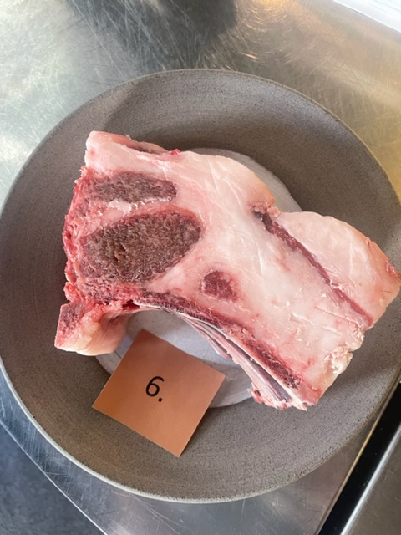

Nummer: | 6. |  |  | KOCKARNAS KOMMENTARER:
Producent: | Akerbo Blacknose |  |  | Utseende i rå form:
Plats: | Åkerbo gård i Ölme |  |  | Stor vit kappa med väl mycket fett, väl marmorerad
Ras: | Walliska Svartnosfår |  |  | Aningens oxiderad yta, kan styckas bättre.
Levnadsätt: | Sommartid strandängar Vänern, Vinter stall. |  |  | Doftar gurka och terracotta
Foder: | Ensilage/Hösilage producerat på gården. |  |  | Overkligt fin bit
Ålder: | 5 år |  |  | Mörhet:
Kön: | Tacka |  |  | Långt tugg, bra!
Slakteri: |  |  |  | Okej mörhet
Slaktdatum: | 14/4 2023 |  |  | Saftighet:
Slaktvikt: |  |  |  | Aningens fibrig med liten saftighet och mycket fett som smörjde
Formklass: |  |  |  | Stora lösa fibrer och mjällt fett
Fettklass: | 5 |  |  | Smak:
Nedkylning: |  |  |  | Mild lång smak, gräsigt med lång djup smak
Hängning hel/halv: | Helkropp |  |  | Hö, perfekt lammsmak, smörigt
Nedskärning detalj: |  |  |  | Blommigt fett, rostat, brynt smör, rapsfrö
Hängmörning: | Hängt helfall mellan 14/4 - 4/5 |  |  | Svamp, umami, rostat smör, mineral, nötköttskaraktär
Förpackning | Slaktarpapper
Levererat: | 8/5 2023

Antal kockar: | 9

Kockar | UTSEENDE | MÖRHET | SAFTIGHET | SMAK | Potential
 | Skala 1-10 | Skala 1 - 10 | Skala 1-10 | Skala 1 - 10 | 35-50 poäng = Exceptionell råvara
 | x 1 | x 1 |  | x 2 | 30-34 = Utmärkt råvarukvalité
 |  |  |  |  | 25-29 = Hög råvarukvalité |  | Utseende | Mörhet | Saftighet | Smak | Total
 |  |  |  |  | 20-24 = Standard råvara | Kock 1 | 9.5 | 5.5 | 5 | 7
Kock 1 | 9.5 | 5.5 | 5 | 7 |  | Kock 2 | 9 | 5 | 4 | 4
Kock 2 | 9 | 5 | 4 | 4 |  | Kock 3 | 8 | 9 | 9.5 | 10
Kock 3 | 8 | 9 | 9.5 | 10 |  | Kock 4 | 7.5 | 9 | 9 | 8
Kock 4 | 7.5 | 9 | 9 | 8 |  | Kock 5 | 5.5 | 7 | 7 | 7.5
Kock 5 | 5.5 | 7 | 7 | 7.5 |  | Kock 6 | 4.5 | 5 | 6.5 | 3
Kock 6 | 4.5 | 5 | 6.5 | 3 |  | Kock 7 | 9.5 | 6 | 6.5 | 6.5
Kock 7 | 9.5 | 6 | 6.5 | 6.5 |  | Kock 8 | 7 | 6.5 | 7 | 7.5
Kock 8 | 7 | 6.5 | 7 | 7.5 |  | Kock 9 | 6.5 | 6 | 5.5 | 6.5
Kock 9 | 6.5 | 6 | 5.5 | 6.5 |  | 0 | 0 | 0 | 0 | 0
 |  |  |  |  |  | 0 | 0 | 0 | 0 | 0
 |  |  |  |  |  | Kock 12 | 0 | 0 | 0 | 0
 |  |  |  |  |  | Kock 13 | 0 | 0 | 0 | 0
 |  |  |  |  |  | Kock 14 | 0 | 0 | 0 | 0
 |  |  |  |  |  | Kock 15 | 0 | 0 | 0 | 0
 |  |  |  |  |  | Kock 16 | 0 | 0 | 0 | 0
 |  |  |  |  |  | Kock 17 | 0 | 0 | 0 | 0
 |  |  |  |  |  | Kock 18 | 0 | 0 | 0 | 0
 |  |  |  |  |  | Kock 19 | 0 | 0 | 0 | 0
 |  |  |  |  |  | Kock 20 | #REF! | #REF! | #REF! | #REF!
summa | 67 | 59 | 60 | 120 | 34.00
potential | 7.44 | 6.56 | 6.67 | 13.33 | 34.00

7
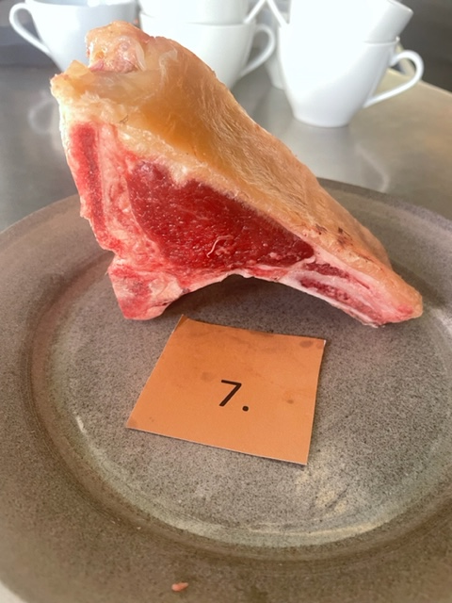

Nummer: | 7. |  |  | KOCKARNAS KOMMENTARER:
Producent: | Akerbo Blacknose |  |  | Utseende i rå form:
Plats: | Åkerbo gård i Ölme |  |  | Gult tunt fett med röd ton på kött, gräsig doft
Ras: | Walliska Svartnosfår |  |  | Låg marmorering
Levnadsätt: | Sommartid strandängar Vänern, Vinter stall. |  |  | Speciell styckdetalj i formen
Ålder: | Ensilage/Hösilage producerat på gården. |  |  | Mörhet:
Kön: | 2 år |  |  | Tuff sula,
Slakteri: | Bagge |  |  | Tuff sena
Slaktdatum: |  |  |  | Saftighet:
Slaktvikt: | 14/4 2023 |  |  | Hård fettkappa med superspända köttfibrer
Formklass: |  |  |  | Väldigt tunna fibrer, mycket saftig, hårt fett
Fettklass: |  |  |  | Smak:
Nedkylning: | 5 |  |  | Stor ostig smak, lång smak, getost
Hängning hel/halv: |  |  |  | Bra köttig smak, smakrikt fett
Nedskärning detalj: | Helkropp |  |  | Behövs hänga mer
Hängmörning: |  |  |  | Viss ullton, lång smak, ull, svamp, stall
Förpackning | Hängt helfall mellan 14/4 - 4/5
Levererat: | Slaktarpapper
 | 8/5 2023

Antal kockar: | 9

Kockar | UTSEENDE | MÖRHET | SAFTIGHET | SMAK | Potential
 | Skala 1-10 | Skala 1 - 10 | Skala 1-10 | Skala 1 - 10 | 35-50 poäng = Exceptionell råvara
 | x 1 | x 1 |  | x 2 | 30-34 = Utmärkt råvarukvalité
 |  |  |  |  | 25-29 = Hög råvarukvalité |  | Utseende | Mörhet | Saftighet | Smak | Total
 |  |  |  |  | 20-24 = Standard råvara | Kock 1 | 7.5 | 2 | 4.5 | 7.5
Kock 1 | 7.5 | 2 | 4.5 | 7.5 |  | Kock 2 | 5.5 | 4 | 4 | 6
Kock 2 | 5.5 | 4 | 4 | 6 |  | Kock 3 | 8 | 4 | 4.5 | 3
Kock 3 | 8 | 4 | 4.5 | 3 |  | Kock 4 | 7 | 4 | 4 | 7
Kock 4 | 7 | 4 | 4 | 7 |  | Kock 5 | 6.5 | 6 | 6 | 5
Kock 5 | 6.5 | 6 | 6 | 5 |  | Kock 6 | 6 | 4 | 3 | 3
Kock 6 | 6 | 4 | 3 | 3 |  | Kock 7 | 8.5 | 5 | 5 | 6
Kock 7 | 8.5 | 5 | 5 | 6 |  | Kock 8 | 6 | 6.5 | 6.5 | 8
Kock 8 | 6 | 6.5 | 6.5 | 8 |  | Kock 9 | 7 | 6 | 6 | 7
Kock 9 | 7 | 6 | 6 | 7 |  | 0 | 0 | 0 | 0 | 0
 |  |  |  |  |  | 0 | 0 | 0 | 0 | 0
 |  |  |  |  |  | Kock 12 | 0 | 0 | 0 | 0
 |  |  |  |  |  | Kock 13 | 0 | 0 | 0 | 0
 |  |  |  |  |  | Kock 14 | 0 | 0 | 0 | 0
 |  |  |  |  |  | Kock 15 | 0 | 0 | 0 | 0
 |  |  |  |  |  | Kock 16 | 0 | 0 | 0 | 0
 |  |  |  |  |  | Kock 17 | 0 | 0 | 0 | 0
 |  |  |  |  |  | Kock 18 | 0 | 0 | 0 | 0
 |  |  |  |  |  | Kock 19 | 0 | 0 | 0 | 0
 |  |  |  |  |  | Kock 20 | #REF! | #REF! | #REF! | #REF!
summa | 62 | 41.5 | 43.5 | 105 | 28.00
potential | 6.89 | 4.61 | 4.83 | 11.67 | 28.00

